Pasaporte - HC
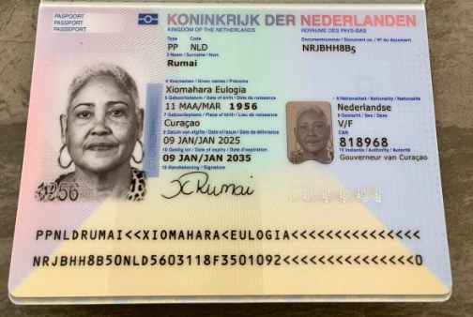
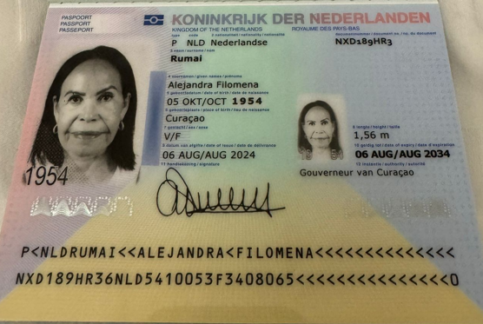

Nombre | Alejandra | Nombre | Xiomahara
Nombre | Filomena | Nombre | Eulogia
Apellido | Rumai | Apellido | Rumai
Género: . | FEMENINO | Género: . | Femenino
Pasaporte | NXD189HR3 | Pasaporte | NRJBHH8B5
Fecha de nacimiento | 1954-10-05 | Fecha de nacimiento | 1956-03-11
Edad | 71 | Edad | 69
Estado civil | Soltera | Estado civil
Dirección | Curazao | Dirección | 230 9:30 AM Y 10:30
Nacionalidad y domicilio: | Curazao | Nacionalidad y domicilio:
Email: | Smilingninita@icloud.com | Email: | ntr.kirash@hotmail.com
Email: | ninitarumai54@gmail.com
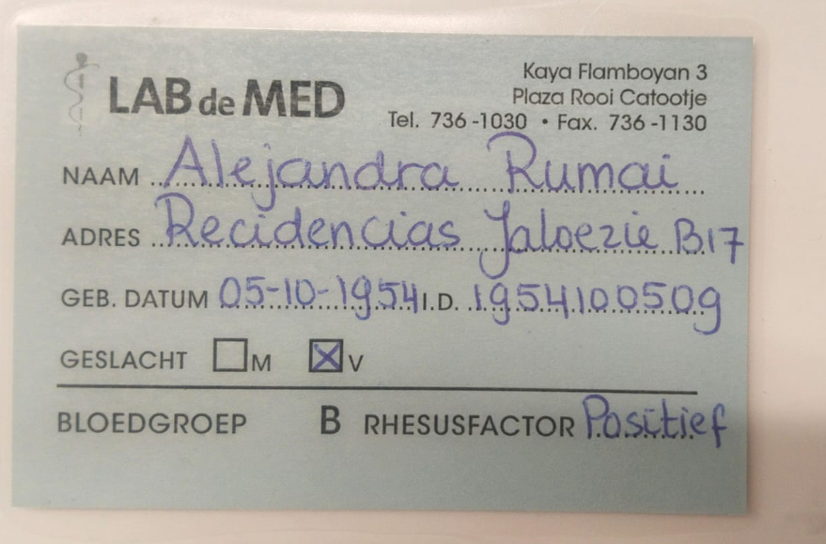
HIJA | Giannikjansen@gmail.com
Teléfono | 599 9 568 7561 | Teléfono
Profesión |  | Profesión
RH |  | RH
Seguro |  | Seguro
Peso |  | Peso
Altura |  | Altura
Idioma |  | Idioma
Estadia:
 |  | Salud

Fecha domicilio | 2025-09-08
Nombre | ALEJANDRA
Nombre | FILOMENA
Apellido | RUMAI
Género: . | FEMENINO
Pasaporte | NXD189HR3
Fecha de nacimiento | 1954-10-05
HOTEL NOVELTY SUITES | Cl. 4 Sur # 43 A - 109, El Poblado
No Habitación | Pendiente

PAGOS
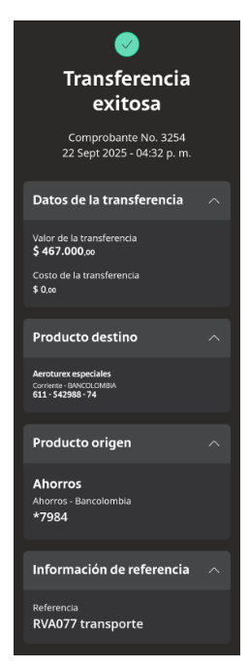
AEROTUREX

Confirmación de
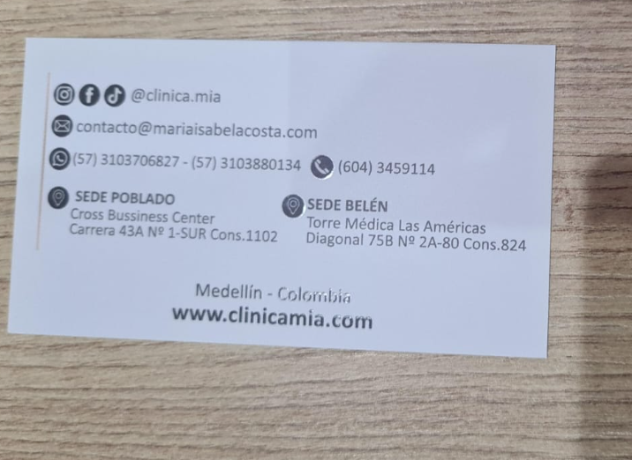
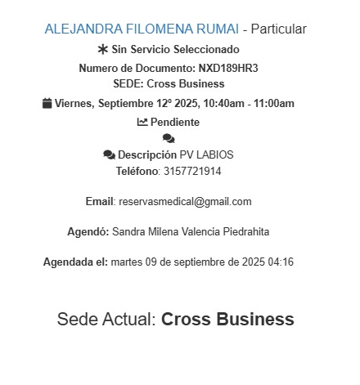
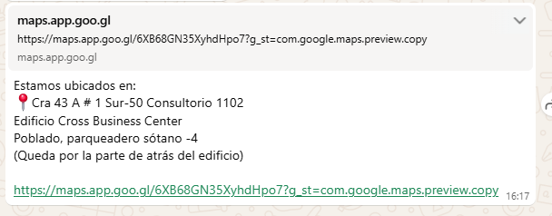
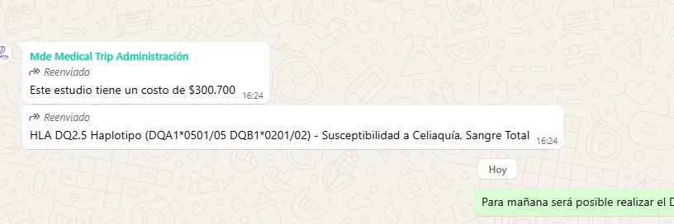
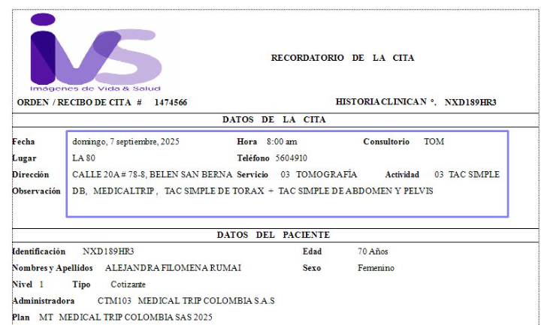
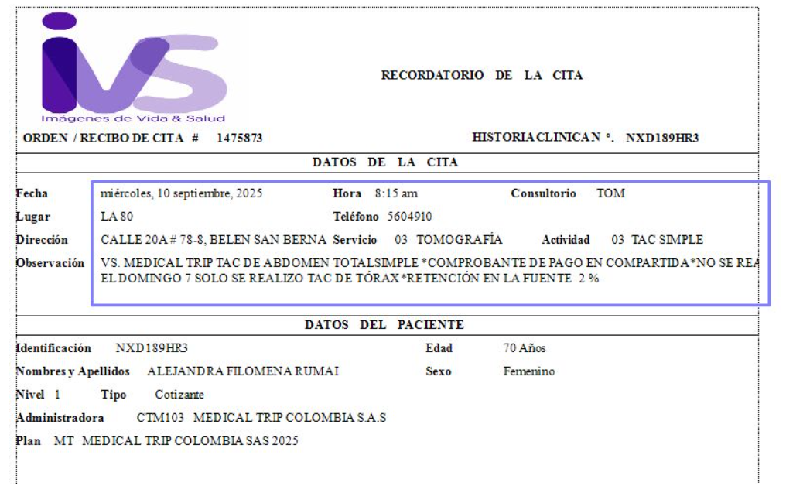
 | CONFIRMACIÓN DE TAC DE TORAX, ABDOMEN Y PELVIS

ECOGRAFÍA DE TIROIDES Y DE MAMA - HERNAN OCAZIONEZ

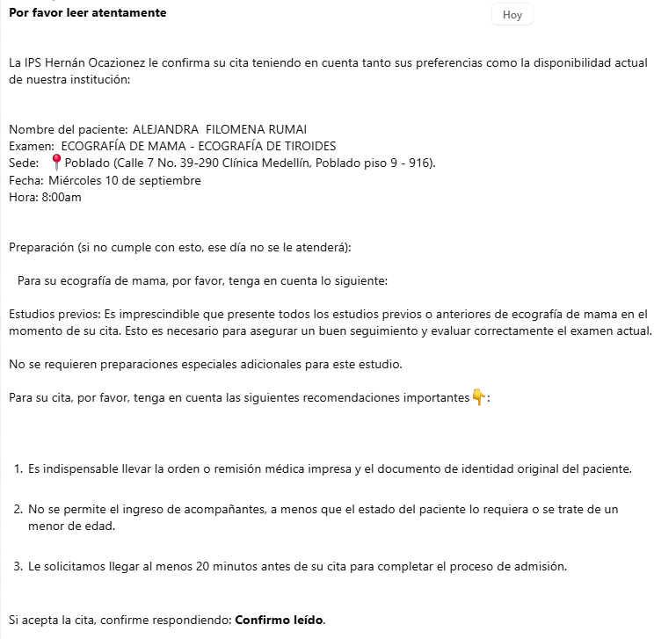

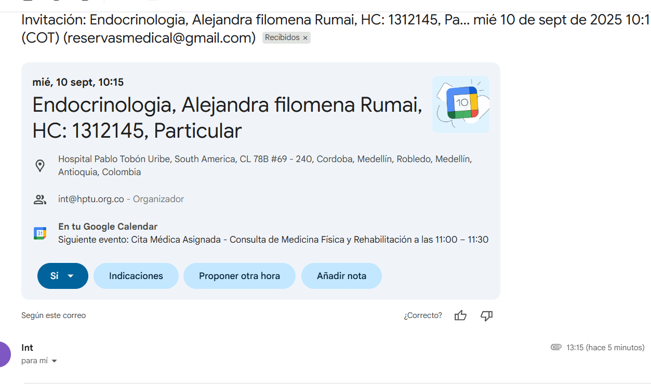
CITA CON ENDOCRINOLOGIA | CITA CON CARDIOLOGIA
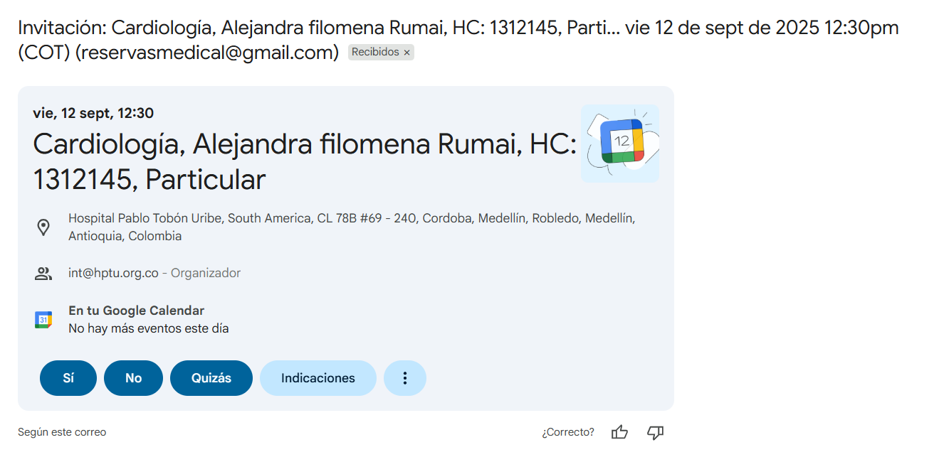

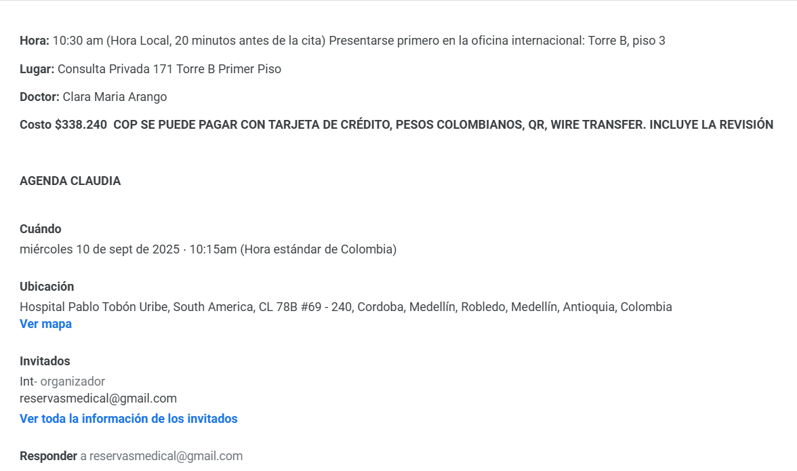
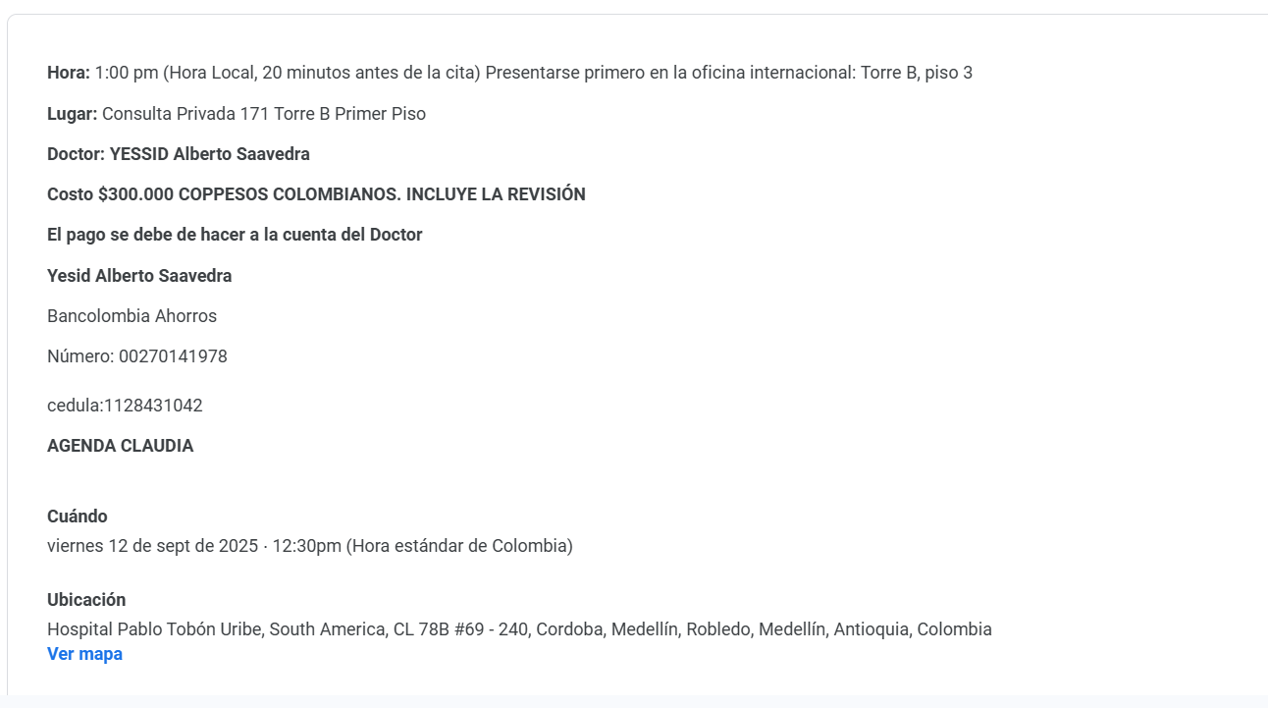

CITA CIRUGIA FACIAL

Vuelo
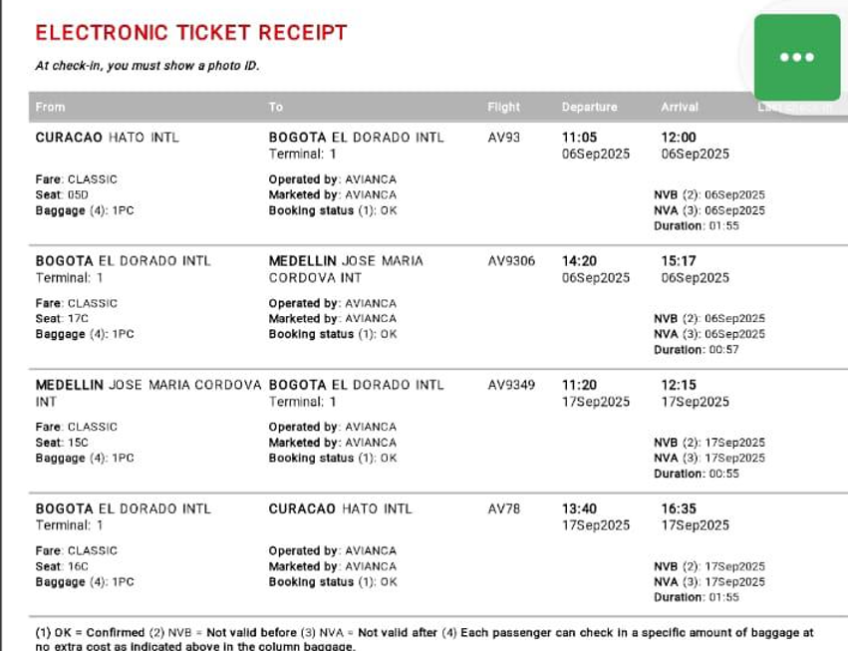
a

 | CFPUSE

